상품제안서
어반스텐 머그컵 355ml | 상품코드: S29566

 |  |  |  |  |  |  | 02-713-8555 | www.synergygift.co.kr
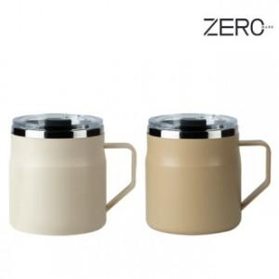

【상세/제작정보】 | <p><span style="font-size: 14pt;">※ 운임비 별도 발생 됩니다.</span></p>

【인쇄/포장옵션】 | 실크, 레이저, 스티커 / 포장지포장

【공급단가】 | 수량 | 50~ | 100~ | 500~ | 1,000~ | 5,000~
*VAT별도 | 아이보리 | 4,850원 | 4,670원 | 4,330원 | 4,260원 | 4,110원
 | 베이지 | 4,850원 | 4,670원 | 4,330원 | 4,260원 | 4,110원

【상품 URL】 | https://www.synergygift.co.kr:443/src/goods_detail.php?gdno=29566

